卡牌
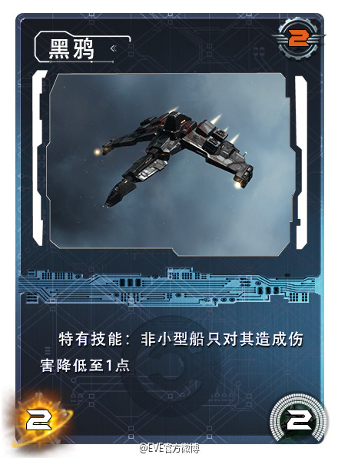
消耗ISK
卡牌名称

卡牌图片

卡牌描述

攻击力
护卫舰-导弹
有效值
有效值归0时，卡牌移出游戏

卡牌类型

UML
游戏运行：主菜单UI

选项：游戏开始
选项：卡牌构筑
选项：设置

ESC选项：返回主菜单
设置UI
选项：返回
选项：返回
已有套牌显示UI：

选项：IP设置

点击已有套牌
选择套牌UI：
选项：创建套牌
IP输入框

选项：返回
选项：确认 / 取消
角色选择UI：

点击一套牌
选项：确定
点击一名角色

选项：返回

卡牌选择UI：
左：所有卡牌，按照类型分类；
右：已选择卡牌，先类型，后费用排序
loading UI：
与玩家开始建立连接

点击左侧卡牌
加入到套牌
点击右侧卡牌
移出套牌

按照规则组建套牌
选项：完成
进入游戏主场UI：
随机确定一名先手玩家
玩家A先手
玩家B后手

随机抽取并显示 6 张牌

点击不满意的卡牌
选项：【确认】之后
不满意的卡牌更换为其他随机卡牌
加入到手牌

B：显示一张随机牌背面
和 1 ISK
点击其中一个，获得

第一回合：
A自动抽一张牌
根据所使用角色不同，获得不同效果
假设A、B使用的都是工业舰
获得 1 ISK

点击一张手牌，在场面再点击一次
卡牌打出，场面显示该张牌

选项：结束回合
时间到，回合自动结束

ESC选项：返回主菜单UI

第二回合：
B自动抽一张牌
获得 1 ISK

第三回合：
A自动抽一张牌
获得 2 ISK

点击场面一张舰船牌，出现箭头，
点击目标，执行攻击命令
前提：该舰船有攻击力

第N回合：
其中一名玩家有效值归0,
游戏结束；返回主菜单UI

